表紙
第27回図書館総合展2025

提出期限：9月19日(金) 提出先：運営事務局
https://form.run/@libraryfair-form
当Excelファイルを上記URLのフォームよりアップロードしてください。
※アップロード方法は下記のマニュアルをご参照ください。

※赤枠内の必要事項を記入ください。
出展者名 |  |  | 小間番号
担当部課名
担当者名
フォーラム会場 |  |  |  | ※フォーラム参加の場合のみご記入ください。
フォーラム開催日時 |  |  |  | ※フォーラム参加の場合のみご記入ください。
電話・携帯番号
Ｅ- ｍａｉｌ
FAX

チェックリスト ※ご提出される申込書にチェックを入れてください。
 | 搬入・搬出車両証申込書 | ※全社ご記入ください
 | インターネット回線申込書 | ※希望者のみご記入ください。
 | フォーラムオプション・備品申込書 | ※希望者のみご記入ください。

▼ファイルアップロードマニュアル

https://form.run/@libraryfair-form
上記URLにアクセスする。
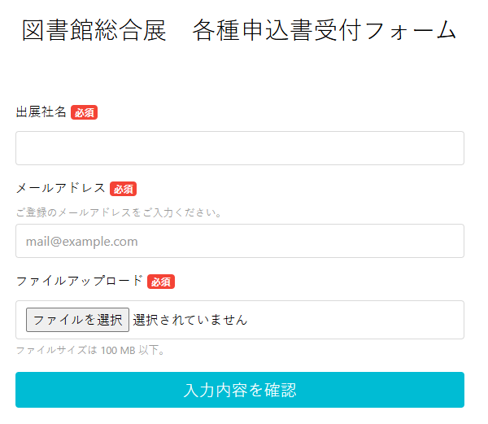

①

②

③

④

①出展社名をご記入ください。
②ご登録のメールアドレスを入力してください。
③「ファイル選択」ボタンを押して、記入済みの当Excelファイルを選択してください。
④「フォームを送信する」ボタンを押してください。

搬入・搬出車両証申込書
第27回図書館総合展2025
全社提出書類 FORM A
提出期限：9月19日(金)
提出先：運営事務局
搬入・搬出車両証申込書
ご提出フォームにてアップロードしてください。

赤枠内のご記載をお願いいたします。
出展者名 | 0 |  |  |  |  |  | 小間番号 | 0
担当部課名 | 0
担当者名 | 0
電話・携帯番号 | 0
Ｅ- ｍａｉｌ | 0
FAX | 0

搬入出の運送
 | 輸送業者名
 | 搬出入時の連絡先
※出展タイプにより搬入時間は異なります。 詳細は「出展尾手引き2025」 ●ページをご参照ください。
日程 |  | 車両形態 | 車両番号 | 希望時間帯

搬入 | 車両１ |  |  |  | 時 | 分 | ～ | 時 | 分
 | 車両２ |  |  |  | 時 | 分 | ～ | 時 | 分
●月●日（●） | 車両３ |  |  |  | 時 | 分 | ～ | 時 | 分
 | 車両４ |  |  |  | 時 | 分 | ～ | 時 | 分
搬出 | 車両１ |  |  |  | 時 | 分 | ～ | 時 | 分
 | 車両２ |  |  |  | 時 | 分 | ～ | 時 | 分
●月●日（●） | 車両３ |  |  |  | 時 | 分 | ～ | 時 | 分
 | 車両４ |  |  |  | 時 | 分 | ～ | 時 | 分
備考

インターネット回線申込書
第27回図書館総合展2025
希望者のみ
提出期限：9月19日(金)
提出先：運営事務局
インターネット回線申込書
提出フォームにてアップロードしてください。

赤枠内のご記載をお願いいたします。
出展者名 | 0 |  |  |  | 小間番号 | 0
担当部課名 | 0
担当者名 | 0
電話・携帯番号 | 0
Ｅ- ｍａｉｌ | 0
FAX | 0

●インターネット回線についてご不明な点がございましたら、直接下記担当者までお問い合わせください。パシフィコ横浜展示オペレーショングループ 担当： TEL:045-221-2183 FAX：０４５－２２１－２１８４ E-mail takeuchi@pacifico.co.jp

タイプ | 内容 | 料金 | 回線数 | 金額

 | 基本使用料 取付工事費 アダプタリース 配線工事費 通信料 | 80,000円 （税別） |  | 0 |  |  | 円（税別）
共有タイプ

 | 基本使用料 取付工事費 Router リース 配線工事費 通信料 | １２０，０００円 （税別） |  | 0 |  |  | 円（税別）
占有タイプ

※ブース内でのインターネット設置希望場所等をお知らせください。
備考

フォーラムオプション・備品申込書
第27回図書館総合展2025
希望者のみ
提出期限：9月19日(金)
提出先：運営事務局
フォーラム・オプション備品の申込書
提出フォームにてアップロードしてください。

赤枠内のご記載をお願いいたします。
開催者名 | 0 |  |  |  | 出展番号 |  | 0
会場 | 0
開催日時 | 0
Ｅ- ｍａｉｌ | 0
電話番号 | 0

受領確認 | 出展ご担当者
 | 会場受付担当者

事前受付欄
品名 |  | 単価（税別） | 数量 |  |  | 金額（税別）
机 |  | 1000円 |  | 本 |  | 0 |  | 円
椅子 |  | ５００円 |  | 脚 |  | 0 |  | 円
ホワイトボード |  | 1000円 |  | 台 |  | 0 |  | 円
 |  |  |  |  |  |  |  | 円
当日追加分は下記にご記入ください。
机 |  | 1000円 |  | 本 |  |  |  | 円
椅子 |  | ５００円 |  | 脚 |  |  |  | 円
ホワイトボード |  | 1000円 |  | 台 |  |  |  | 円

事務局使用欄 | 参加人数 | 人 | 合計金額

